案例
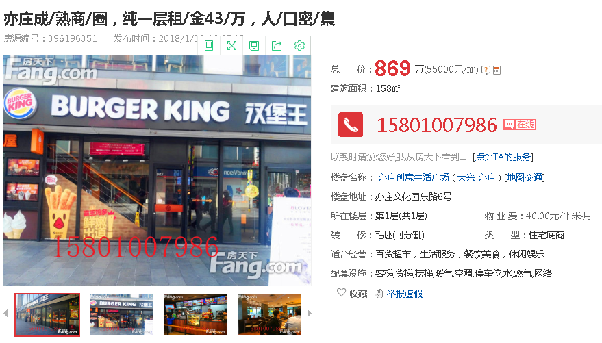

租金表
1层租金 | 6.8 | 楼层系数
地下1层租金 | 3.4 | 0.5
地下2层租金 | 2.72 | 0.4
平均值 | 4.3

